画面レイアウト
 |  | システム名 |  | 画面ID |  |  |  | 申請編集

 |  | 見積もり承認システム |  | B0004 |  |  |  | 画面レイアウト

概要
 | 申請編集を行う
 | 申請のステータスが[下書き][差し戻し]の場合のみ表示が可能。
 | それ以外の場合は404エラーを返す。

画面レイアウト

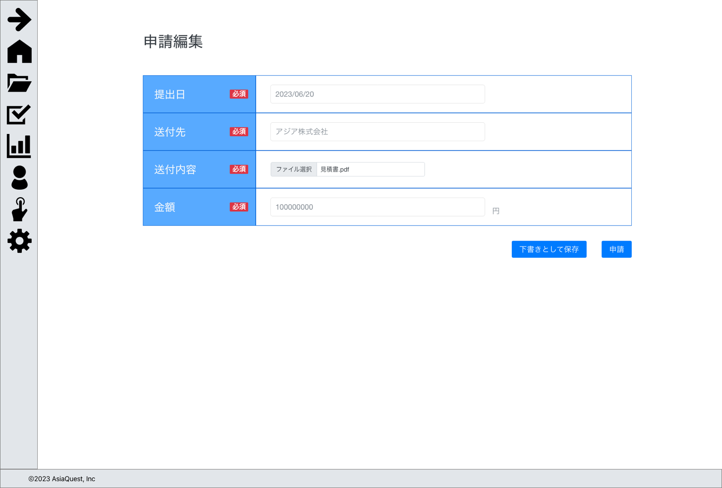

画面項目
No | 項目名 |  | タイプ |  | 必須 | I/O | 桁数 |  | 入力制限 | 初期値 | 参照先 |  | 備考
 |  |  |  |  |  |  |  |  |  |  | テーブル名 | カラム名
 | 入力内容
1 | 提出日 |  | date |  | - | - | - |  | - | - | 申請 | 提出日
2 | 送付先 |  | text |  | - | - | - |  | - | - | 申請 | 送付先
3 | 送付内容 |  | file |  | - | - | - |  | - | - | 申請 | 送付ファイル
4 | 金額 |  | number |  | - | - | - |  | - | - | 申請 | 金額
5 | 下書きとして保存 |  | button |  | - | - | - |  | - | - | - | - | 下書き処理の実行
6 | 申請 |  | button |  | - | - | - |  | - | - | - | - | 申請処理の実行

操作アクション
1. | 画面初期表示
 | 申請詳細を一覧で表示する

2. | [下書きとして保存]ボタン押下
 | 下書き処理の実行

3. | [申請]ボタン押下
 | 申請処理の実行

制限・特記事項

